상품제안서
아이리버 핸드바 8점식 스마트 체중계 | 상품코드: S40636

 |  |  |  |  |  |  | 02-713-8555 | www.synergygift.co.kr
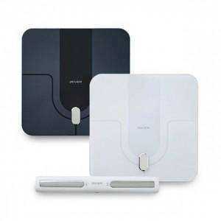 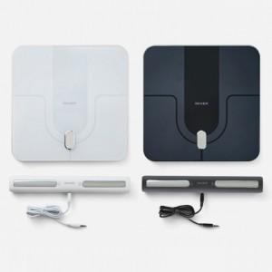

【상세/제작정보】

【인쇄/포장옵션】 | 레이저 / 포장지포장

【공급단가】 | 수량 | 20~ | 50~ | 100~ | 300~ | 500~
*VAT별도 | 단가 | 62,400원 | 61,440원 | 60,000원 | 57,600원 | 55,200원

【상품 URL】 | https://www.synergygift.co.kr:443/src/goods_detail.php?gdno=40636

